311
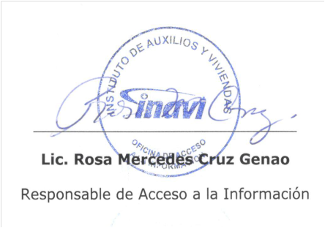
311 | Instituto de Auxilios y Viviendas

Portal Único de Solicitud de Acceso a la Información Pública (SAIP)
Informe Tercer Trimestre Año 2021

El Instituto de Auxilio y Viviendas INAVI, a través de su Portal Único de Solicitud de Acceso a la Información Pública (SAIP), recibió cinco (5) solicitudes durante el período julio/septiembre 2021. A continuación tabla que resume las estadísticas y balances de gestión de la OAI a través del SAIP.

 | Portal SAIP
 | solicitudes | cantidad
 | completadas | 3
 | en proceso | 2
 | cerradas | 0
 | suspendidas | 0
 | total recibidas | 5

